상품제안서
국내생산)이태리 소가죽 자동차 키링 | 상품코드: F27767

 |  |  |  |  |  |  | 02-412-0044 | www.easy1.co.kr
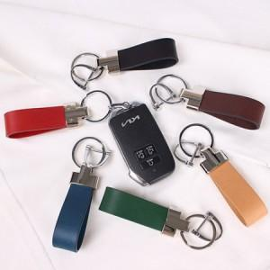

【상세/제작정보】 | 기본수량 미만 인쇄시 비용 추가. 금형비 별도.

【인쇄/포장옵션】 | 박인쇄 / 포장지포장

【공급단가】 | 수량 | 100~ | 300~ | 500~ | 1,000~ | 3,000~
*VAT별도 | 양면인쇄 | 7,200원 | 7,080원 | 6,900원 | 6,780원 | 6,600원

【상품 URL】 | https://easy1.co.kr:443/src/goods_detail.php?gdno=27767

